Sheet1
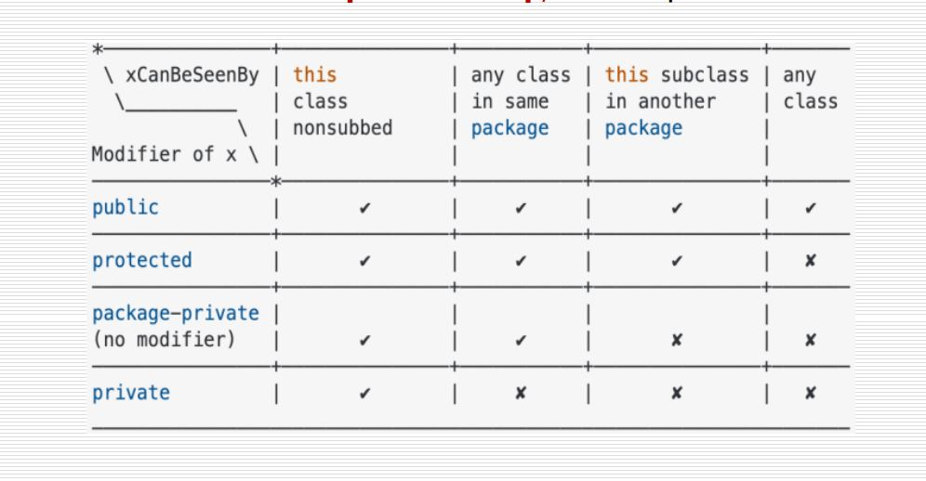
Tên hệ thống | PHÂN HỆ QUẢN LÝ HỆ THỐNG

Actor chính | Usecase | UC number | Uc package | STT | Code | Tên Usecase | Mô tả | STT | Code | Tên Usecase | Mô tả
Purchase, Saleperson, Manager, Accountant | đăng nhập | 1.2.1 | Quản lý nhân viên | PHÂN HỆ QUẢN LÝ HỆ THỐNG |  |  |  | PHÂN HỆ QUẢN LÝ HỆ THỐNG
Purchase, Saleperson, Manager, Accountant | đăng xuất | 1.2.2 | Quản lý nhân viên | 1 | Manager | xem báo cáo mua hàng |  | 1 | 1.1.1 | xem báo cáo mua hàng
Manager | thêm nhân viên | 1.2.3 | Quản lý nhân viên | 2 | Manager | xem báo cáo bán hàng |  | 2 | 1.1.2 | xem báo cáo bán hàng
Manager | thay đổi trạng thái nhân viên | 1.2.4 | Quản lý nhân viên | 3 | Purchase, Saleperson, Manager, Accountant | đăng nhập |  | 3 | 1.2.1 | đăng nhập
Manager | xóa nhân viên | 1.2.5 | Quản lý nhân viên | 4 | Purchase, Saleperson, Manager, Accountant | đăng xuất |  | 4 | 1.2.2 | đăng xuất
Manager | sửa thông tin nhân viên | 1.2.6 | Quản lý nhân viên | 5 | Manager | thêm nhân viên |  | 5 | 1.2.3 | thêm nhân viên
Manager | sửa thông tin nhân viên | 1.2.7 | Quản lý nhân viên | 6 | Manager | thay đổi trạng thái nhân viên |  | 6 | 1.2.4 | thay đổi trạng thái nhân viên
Manager | xem lịch sử hoạt động nhân viên | 1.2.8 | Quản lý nhân viên | 7 | Manager | xóa nhân viên |  | 7 | 1.2.5 | xóa nhân viên
Manager | xem báo cáo mua hàng | 1.1.1 | quản lý doanh thu | 8 | Manager | sửa thông tin nhân viên |  | 8 | 1.2.6 | sửa thông tin nhân viên
Manager | xem báo cáo bán hàng | 1.1.2 | quản lý doanh thu | 9 | Manager | sửa thông tin nhân viên |  | 9 | 1.2.7 | sửa thông tin nhân viên
Manager, Accountant | xem thông tin điểm danh | 1.3.1 | quản lý điểm danh | 10 | Manager | xem lịch sử hoạt động nhân viên |  | 10 | 1.2.8 | xem lịch sử hoạt động nhân viên
Manager, Accountant, Saleperson, Purchase | xem bảng lương | 1.3.2 | quản lý điểm danh | 11 | Manager, Accountant | xem thông tin điểm danh |  | 11 | 1.3.1 | xem thông tin điểm danh
Purchase, Sale person, Accountant | điểm danh | 1.3.3 | quản lý điểm danh | 12 | Manager, Accountant, Saleperson, Purchase | xem bảng lương |  | 12 | 1.3.2 | xem bảng lương
Accountant | tạo bảng lương | 1.3.4 | quản lý điểm danh | 13 | Purchase, Sale person, Accountant | điểm danh |  | 13 | 1.3.3 | điểm danh
Purchase | Thêm xe | 1.4.1 | Quản lý thông tin xe | 14 | Accountant | tạo bảng lương |  | 14 | 1.3.4 | tạo bảng lương
Purchase | sửa thông tin xe | 1.4.2 | Quản lý thông tin xe | 15 | Purchase | Thêm xe |  | 15 | 1.4.1 | Thêm xe
Accountant | sửa trạng thái xe | 1.4.3 | Quản lý thông tin xe | 16 | Purchase | sửa thông tin xe |  | 16 | 1.4.2 | sửa thông tin xe
Accountant | xóa xe | 1.4.4 | Quản lý thông tin xe | 17 | Accountant | sửa trạng thái xe |  | 17 | 1.4.3 | sửa trạng thái xe
Manager, Accountant, Saleperson, Purchase | xem danh sách xe | 1.4.5 | Quản lý thông tin xe | 18 | Accountant | xóa xe |  | 18 | 1.4.4 | xóa xe
Manager, Accountant, Saleperson, Purchase | xem thông tin chi tết xe | 1.4.6 | Quản lý thông tin xe | 19 | Manager, Accountant, Saleperson, Purchase | xem danh sách xe |  | 19 | 1.4.5 | xem danh sách xe
Purchase, Manager | xem bình luận và đánh giá | 1.4.7 | Quản lý thông tin xe | 20 | Manager, Accountant, Saleperson, Purchase | xem thông tin chi tết xe |  | 20 | 1.4.6 | xem thông tin chi tết xe
Manager, Accountant, Saleperson, Purchase | tim kiếm xe | 1.4.8 | Quản lý thông tin xe | 21 | Purchase, Manager | xem bình luận và đánh giá |  | 21 | 1.4.7 | xem bình luận và đánh giá
Manager, Purchase | xem thống kê xe được quan tâm | 1.4.9 | Quản lý thông tin xe | 22 | Manager, Accountant, Saleperson, Purchase | tim kiếm xe |  | 22 | 1.4.8 | tim kiếm xe
Tên hệ thống | PHÂN HỆ BÁN HÀNG |  |  | 23 | Manager, Purchase | xem thống kê xe được quan tâm |  | 23 | 1.4.9 | xem thống kê xe được quan tâm
 |  |  |  | PHÂN HỆ BÁN HÀNG |  |  |  | PHÂN HỆ BÁN HÀNG
Actor chính | Usecase | UC number | Uc package | 24 | User | tim kiếm xe |  | 24 | 2.1.1 | tim kiếm xe
Purchase, Saleperson, Manager, Accountant, User | đăng nhập | 2.3.1 | quản lý đăng nhập | 25 | User | xem danh sách xe |  | 25 | 2.1.2 | xem danh sách xe
Purchase, Saleperson, Manager, Accountant, User | đăng xuất | 2.3.2 | quản lý đăng nhập | 26 | User | xem thông tin chi tết xe |  | 26 | 2.1.3 | xem thông tin chi tết xe
User | Đăng ký | 2.3.3 | quản lý đăng nhập | 27 | User | so sánh xe |  | 27 | 2.1.4 | so sánh xe
User | yêu cầu cấp lại thông tin đăng nhập | 2.3.4 | quản lý đăng nhập | 28 | User | bình luận và đánh giá |  | 28 | 2.1.5 | bình luận và đánh giá
User | tim kiếm xe | 2.1.1 | tìm kiếm vs đánh giá | 29 | User | xem bình luận và đánh giá |  | 29 | 2.1.6 | xem bình luận và đánh giá
User | xem danh sách xe | 2.1.2 | tìm kiếm vs đánh giá | 30 | Saleperson, Manager, Accountant | Xem thông tin khách hàng |  | 30 | 2.2.1 | Xem thông tin khách hàng
User | xem thông tin chi tết xe | 2.1.3 | tìm kiếm vs đánh giá | 31 | Accountant | Sửa thông tin khách hàng |  | 31 | 2.2.2 | Sửa thông tin khách hàng
User | so sánh xe | 2.1.4 | tìm kiếm vs đánh giá | 32 | Accountant | Xoá thông tin khách hàng |  | 32 | 2.2.3 | Xoá thông tin khách hàng
User | bình luận và đánh giá | 2.1.5 | tìm kiếm vs đánh giá | 33 | Purchase, Saleperson, Manager, Accountant, User | đăng nhập |  | 33 | 2.3.1 | đăng nhập
User | xem bình luận và đánh giá | 2.1.6 | tìm kiếm vs đánh giá | 34 | Purchase, Saleperson, Manager, Accountant, User | đăng xuất |  | 34 | 2.3.2 | đăng xuất
User | yêu cầu mua xe | 2.4.1 | quản lý bán xe | 35 | User | Đăng ký |  | 35 | 2.3.3 | Đăng ký
User | đặt lịch hẹn | 2.4.2 | quản lý bán xe | 36 | User | yêu cầu cấp lại thông tin đăng nhập |  | 36 | 2.3.4 | yêu cầu cấp lại thông tin đăng nhập
User | đặt cọc | 2.4.3 | quản lý bán xe | 37 | User | yêu cầu mua xe |  | 37 | 2.4.1 | yêu cầu mua xe
User | thanh toán | 2.4.4 | quản lý bán xe | 38 | User | đặt lịch hẹn |  | 38 | 2.4.2 | đặt lịch hẹn
User, Saleperson, Accountant, Manager | xem báo giá xe bán | 2.4.5 | quản lý bán xe | 39 | User | đặt cọc |  | 39 | 2.4.3 | đặt cọc
Saleperson, Manager, Accountant | Xem thông tin khách hàng | 2.2.1 | quản lý khách hàng hàng | 40 | User | thanh toán |  | 40 | 2.4.4 | thanh toán
Accountant | Sửa thông tin khách hàng | 2.2.2 | quản lý khách hàng hàng | 41 | User, Saleperson, Accountant, Manager | xem báo giá xe bán |  | 41 | 2.4.5 | xem báo giá xe bán
Accountant | Xoá thông tin khách hàng | 2.2.3 | quản lý khách hàng hàng | 42 | Saleperson | tạo báo giá xe bán |  | 42 | 2.4.6 | tạo báo giá xe bán
Saleperson | tạo báo giá xe bán | 2.4.6 | quản lý bán xe | 43 | Saleperson | gửi báo giá |  | 43 | 2.4.7 | gửi báo giá
Saleperson | gửi báo giá | 2.4.7 | quản lý bán xe | 44 | Saleperson, Manager | xem yêu cầu mua xe |  | 44 | 2.4.8 | xem yêu cầu mua xe
Saleperson, Manager | xem yêu cầu mua xe | 2.4.8 | quản lý bán xe | 45 | Saleperson, Manager | xem lịch hẹn |  | 45 | 2.4.9 | xem lịch hẹn
Saleperson, Manager | xem lịch hẹn | 2.4.9 | quản lý bán xe | 46 | Accountant | tạo hóa đơn bán hàng |  | 46 | 2.4.10 | tạo hóa đơn bán hàng
Accountant | tạo hóa đơn bán hàng | 2.4.10 | quản lý bán xe | 47 | Accountant, Manager | Xem hóa đơn bán hàng |  | 47 | 2.4.11 | Xem hóa đơn bán hàng
Accountant, Manager | Xem hóa đơn bán hàng | 2.4.11 | quản lý bán xe | 48 | Accountant, Manager | Xem thanh toán |  | 48 | 2.4.12 | Xem thanh toán
Accountant, Manager | Xem thanh toán | 2.4.12 | quản lý bán xe | 49 | Purchase | tạo yêu cầu báo giá xe mua |  | 49 | 2.5.1 | tạo yêu cầu báo giá xe mua
Purchase | tạo yêu cầu báo giá xe mua | 2.5.1 | quản lý nhập xe | 50 | Purchase, Manager | xem yêu cầu báo giá xe mua |  | 50 | 2.5.2 | xem yêu cầu báo giá xe mua
Purchase, Manager | xem yêu cầu báo giá xe mua | 2.5.2 | quản lý nhập xe | 51 | Purchase, Manager, Accountant | xem báo giá xe mua |  | 51 | 2.5.3 | xem báo giá xe mua
Purchase, Manager, Accountant | xem báo giá xe mua | 2.5.3 | quản lý nhập xe | 52 | Purchase | tạo bảng tình trạng xe |  | 52 | 2.5.4 | tạo bảng tình trạng xe
Purchase | tạo bảng tình trạng xe | 2.5.4 | quản lý nhập xe | 53 | Purchase, Manager | xem bảng tình trạng xe |  | 53 | 2.5.5 | xem bảng tình trạng xe
Purchase, Manager | xem bảng tình trạng xe | 2.5.5 | quản lý nhập xe | 54 | Purchase | tạo yêu cầu mua hàng |  | 54 | 2.5.6 | tạo yêu cầu mua hàng
Purchase | tạo yêu cầu mua hàng | 2.5.6 | quản lý nhập xe | 55 | Purchase, Manager, Accountant | Xem yêu cầu mua hàng |  | 55 | 2.5.7 | Xem yêu cầu mua hàng
Purchase, Manager, Accountant | Xem yêu cầu mua hàng | 2.5.7 | quản lý nhập xe | 56 | Manager | xác nhận yêu cầu mua hàng |  | 56 | 2.5.8 | xác nhận yêu cầu mua hàng
Manager | xác nhận yêu cầu mua hàng | 2.5.8 | quản lý nhập xe | 57 | Accountant | Lập hóa đơn mua hàng |  | 57 | 2.5.9 | Lập hóa đơn mua hàng
Accountant | Lập hóa đơn mua hàng | 2.5.9 | quản lý nhập xe | 58 | Accountant, Manager | Xem hóa đơn mua hàng |  | 58 | 2.5.10 | Xem hóa đơn mua hàng
Accountant, Manager | Xem hóa đơn mua hàng | 2.5.10 | quản lý nhập xe | 59 | Accountant | thanh toán hóa đơn mua hàng |  | 59 | 2.5.11 | thanh toán hóa đơn mua hàng
Accountant | thanh toán hóa đơn mua hàng | 2.5.11 | quản lý nhập xe

